INTRODUCCIÓN A LA IMPRESIÓN
 | INTRODUCCIÓN A LA IMPRESIÓN

Como profesionales de Excel también debemos conocer el arte de imprimir los documento creados en esta hoja de cálculo, que a pesar de ser una tarea bastante secilla muy pocas personas conocen las configuraciones correctas para obtener un resultado prolijo y estético. Recuerda que nuestra labor no termina solo con el diseño de un presupuesto o de algunos gráficos, concluye con la presentación de dicho trabajo a la persona correspondiente o con el envío del trabajo por medio de correo electrónico. En la siguiente unidad aprenderemos todo lo que necesitas saber para que domines el arte de imprimr documentos de Excel. Al final de este libro encontrarás una hoja denominada PRÁCTICA 1 la cual utilizarás para repetir los procesos vistos en este material de apoyo.

Pestaña disposición de página.

En esta pestaña encontraremos las herramientas a utilizar ya sea para configurar la página, márgenes, saltos etc.

Area de Impresión

Vamos a la práctica 1 y seleccionaremos toda el área de celdas que deseamos imprimir, luego vamos a disposición de página y marcamos "área de impresión" Para obtener la vista previa de como estaría saliendo el documento presionamos CTRL+P

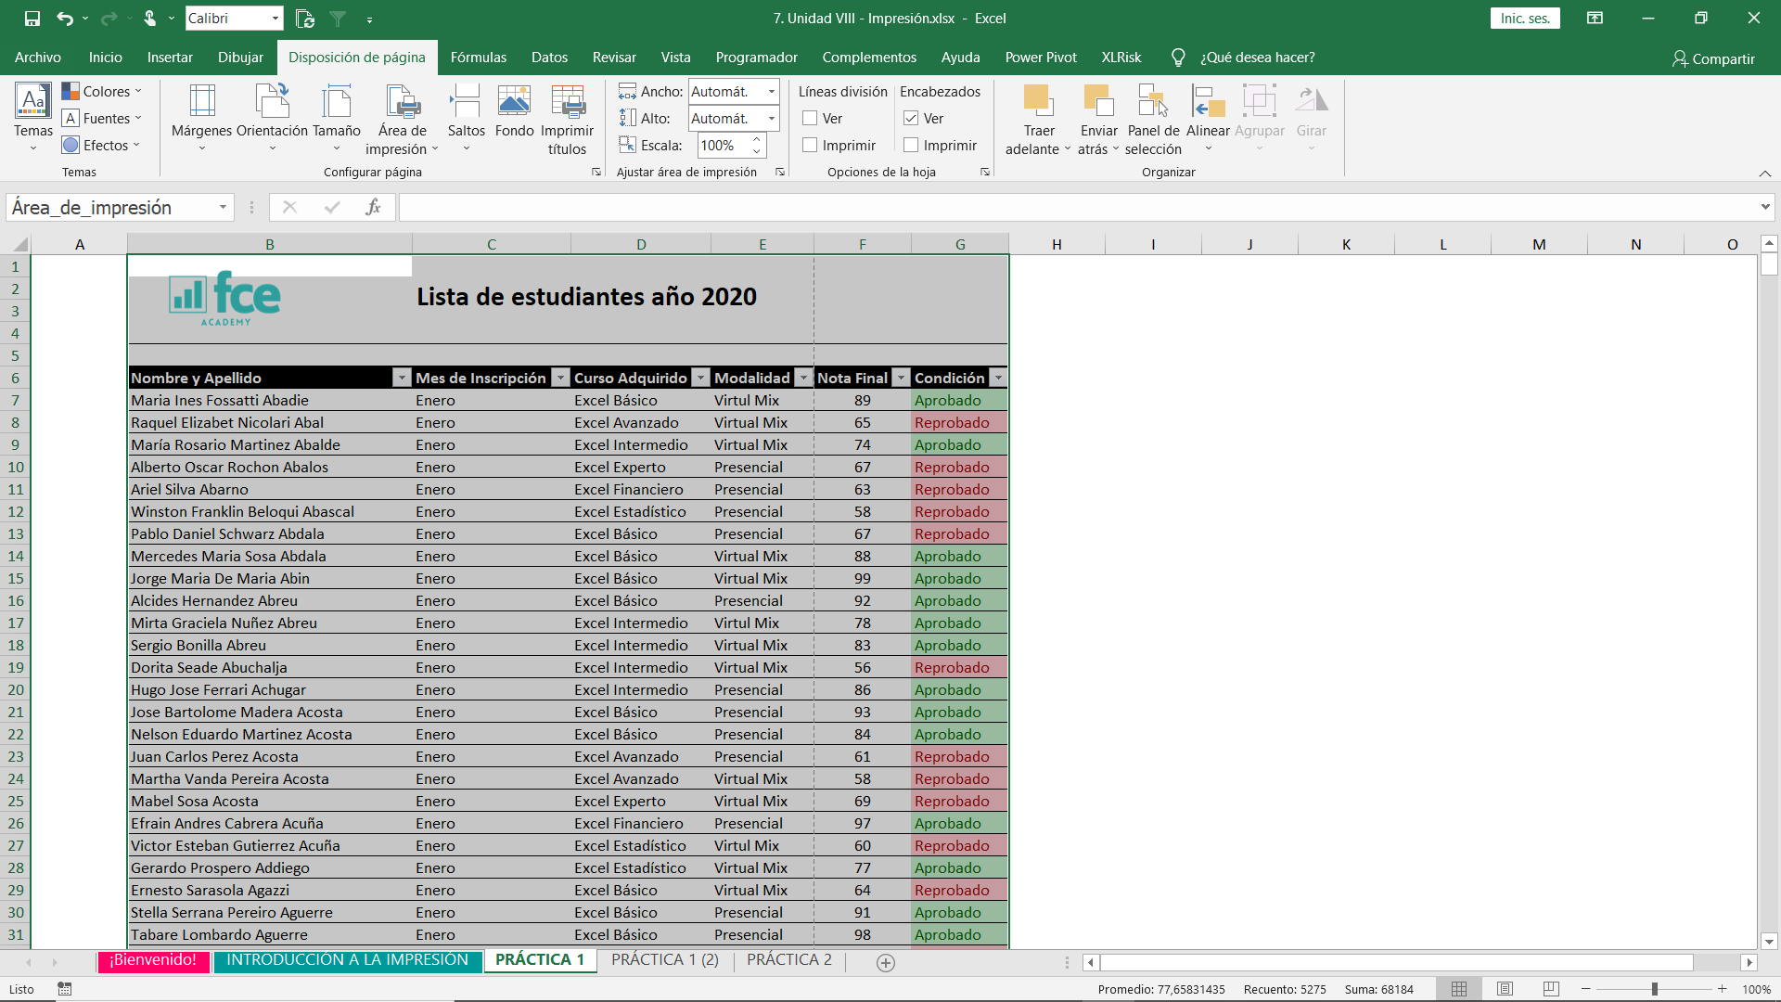

Si prestamos atención se nos crea una linea intermitente en nuestra hoja, esa línea corresponde al salto de página. Eso quiere decir que todo lo que está a la izquierda de esa línea saldría en la hoja 1 y lo que está a la derecha en la hoja 2. Para solucionar esto utilizaremos la siguiente herramienta.

Ver salto de Página

Este tipo de visualización se encuentra en la pestaña vista en el sector de "vista de libro", nos permite modificar los parámetros de impresión a arrastrar la línea intermitente a diferentes partes del documento. Continuamos con el ejercicio y hacemo clic en salto de página

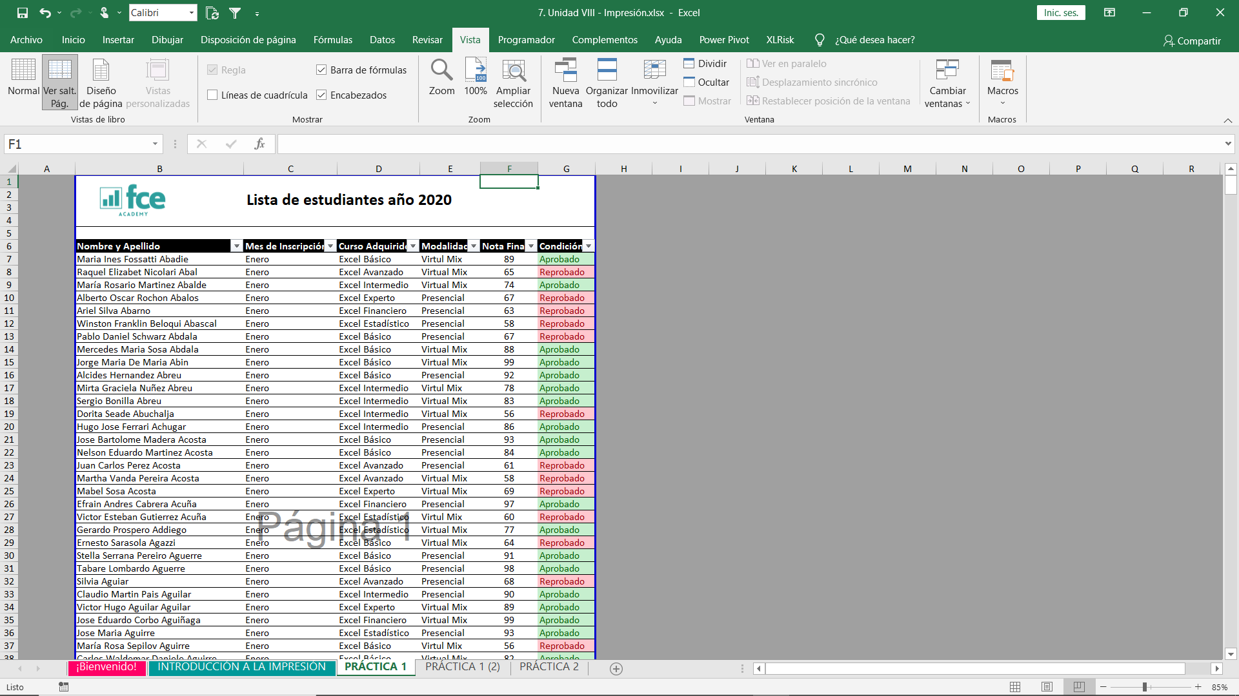

En este tipo de vista la linea intermitente es de color azul, debemos posicionarnos sobre ella y estirarla hasta el final del docuento. Presionamos CTRL + P para obtener una vista preliminar de nuestra impresión

Repetir Encabezados

Como pudimos ver en la vista preliminar la siguiente hoja continua directamente con los nombres de las personas. Para añadir el encabezado del documento, volvemos a disposición de hoja y en el grupo de opciones de hoja presionamos el botón de la esquina inferior izquierda. Obs: La opción de repetir columnas, repite las columnas en todas la hojas, es ideal cuando queremos imprimir un tabla con muchísimas columnas.

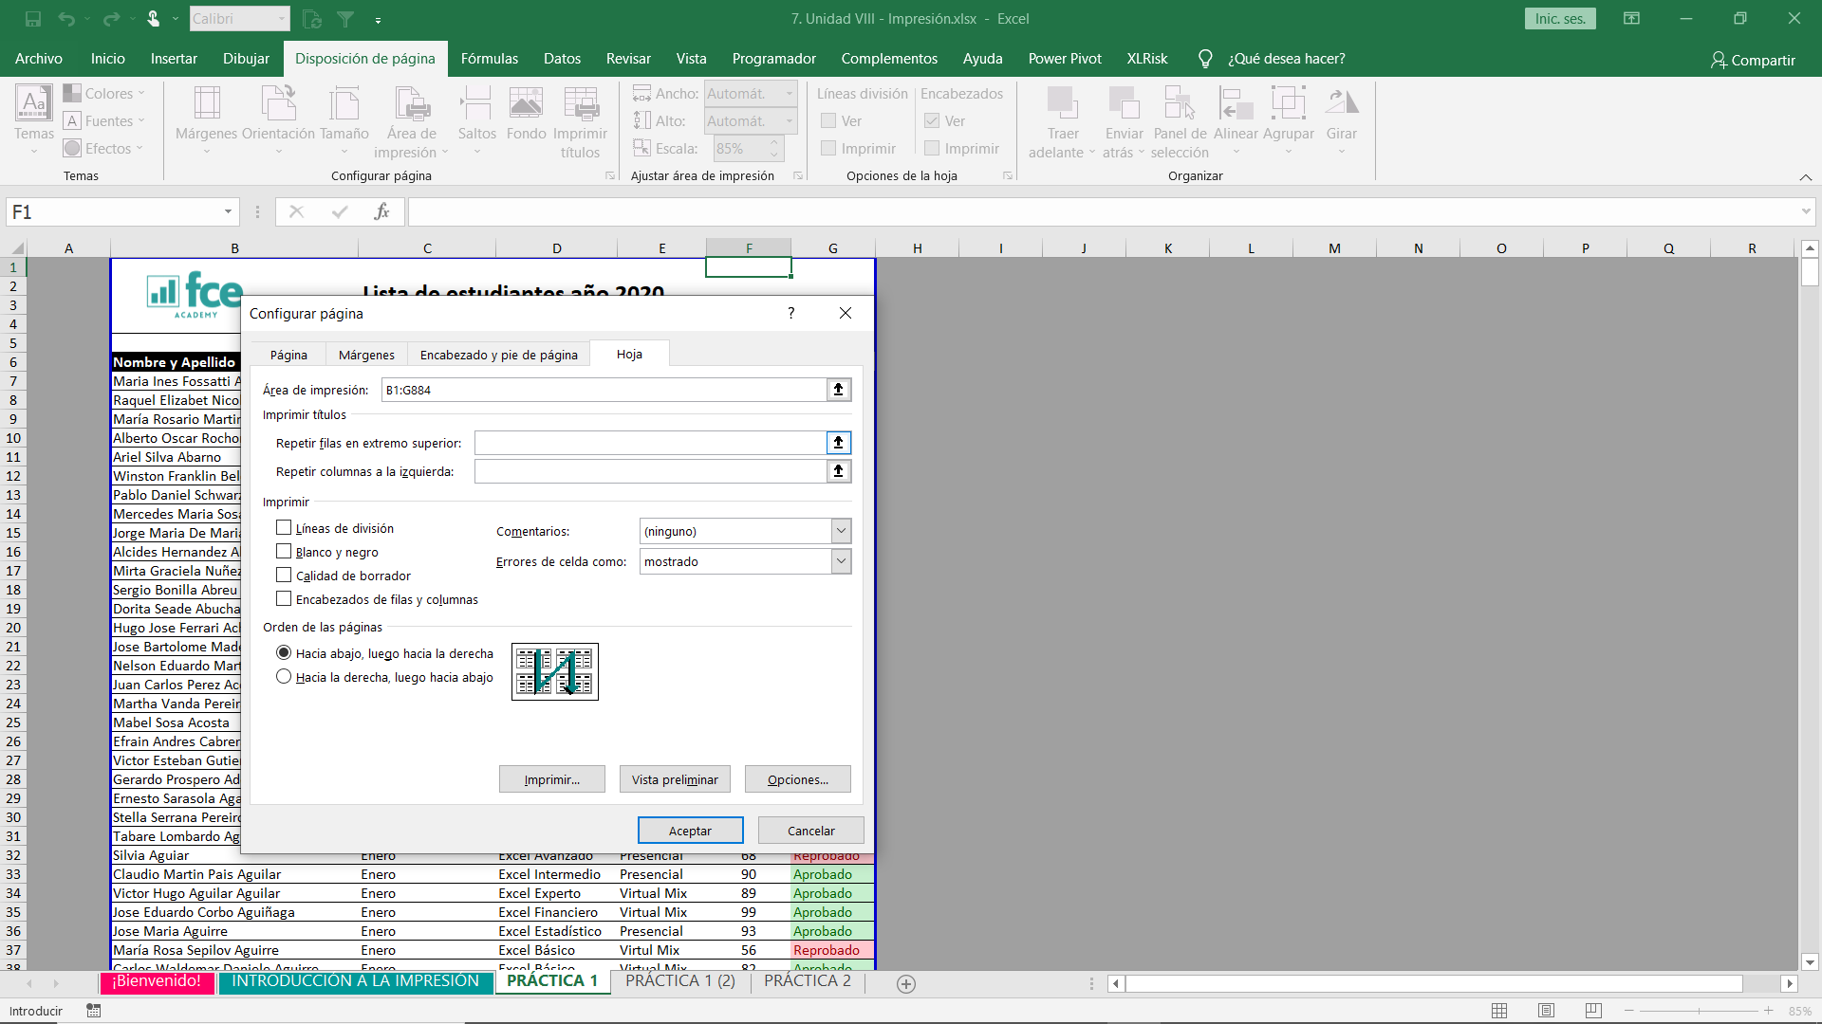

En el sector que dice repettir filas en el extremo superiror, marcaremos el rango de celdas de nuestro encabezado, que corresponde a $1:$6. Al presionar CTRL + P visualizaremos que el encabezado ya estará presente en todas las hojas.

Márgenes

Los márgenes sirven para centrar nuestra impresión, ya sea horizontalmente o verticalemnte. En este ejemplo el cambio será mínimo pero te servirá para otros trabajos que desees imprimir y que cuenten con menos columnas. Se encuentra en la pestaña de disposición de página, márgenes, márgenes personalizados.

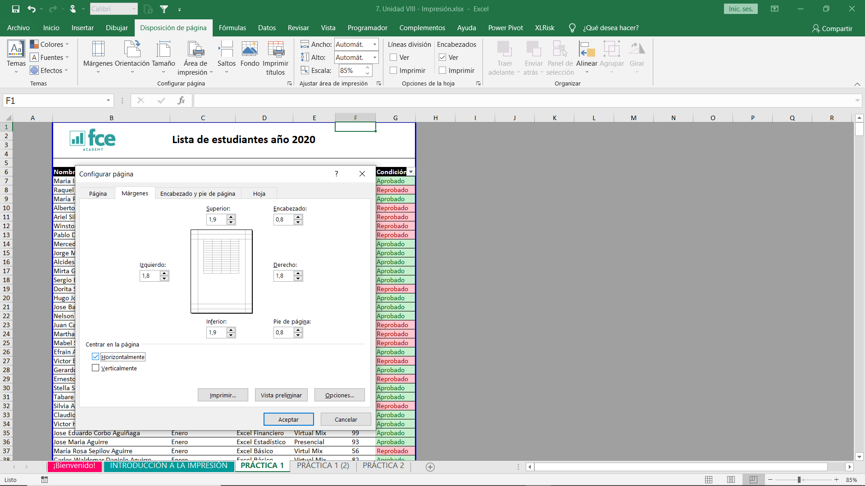

Al llegar aquí, simplemente presionaremos en Horizontal y obtenderemos la vista previa tal colo lo muestra la imagen. Puedes presionar Vertical, para observar como quedaría tu documento, pero realmente no es muy utilizada la opción.

Personalizar encabezados o pie de página

Volveremos a la misma herramienta utilizada en repetir encabezados, pero esta vez en la pestaña de encabezados y pie de página.
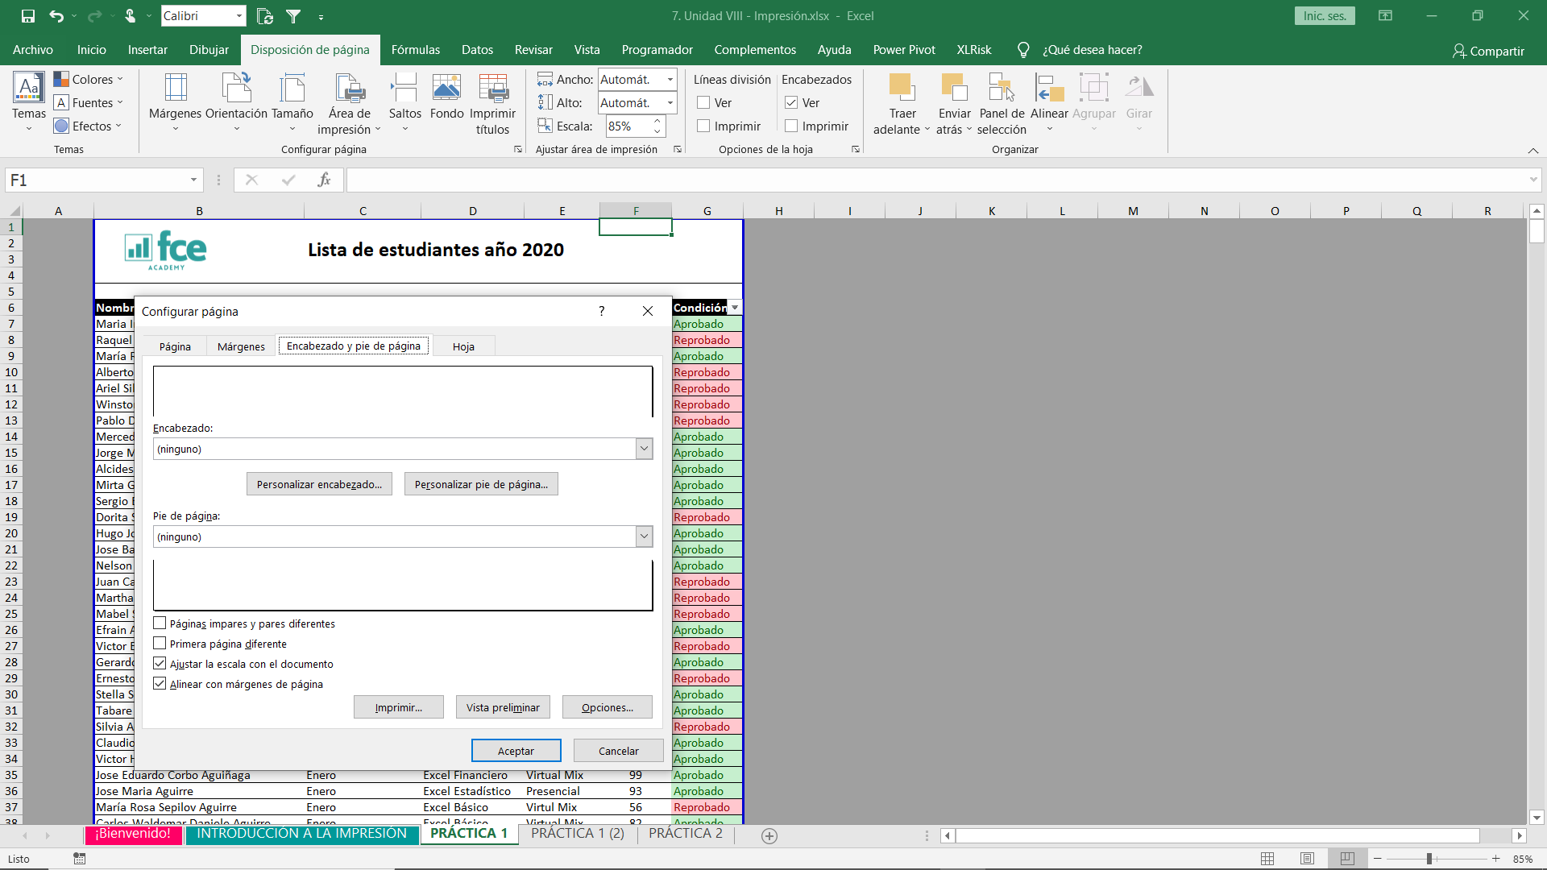

Seleccionamos personalizar encabezado.
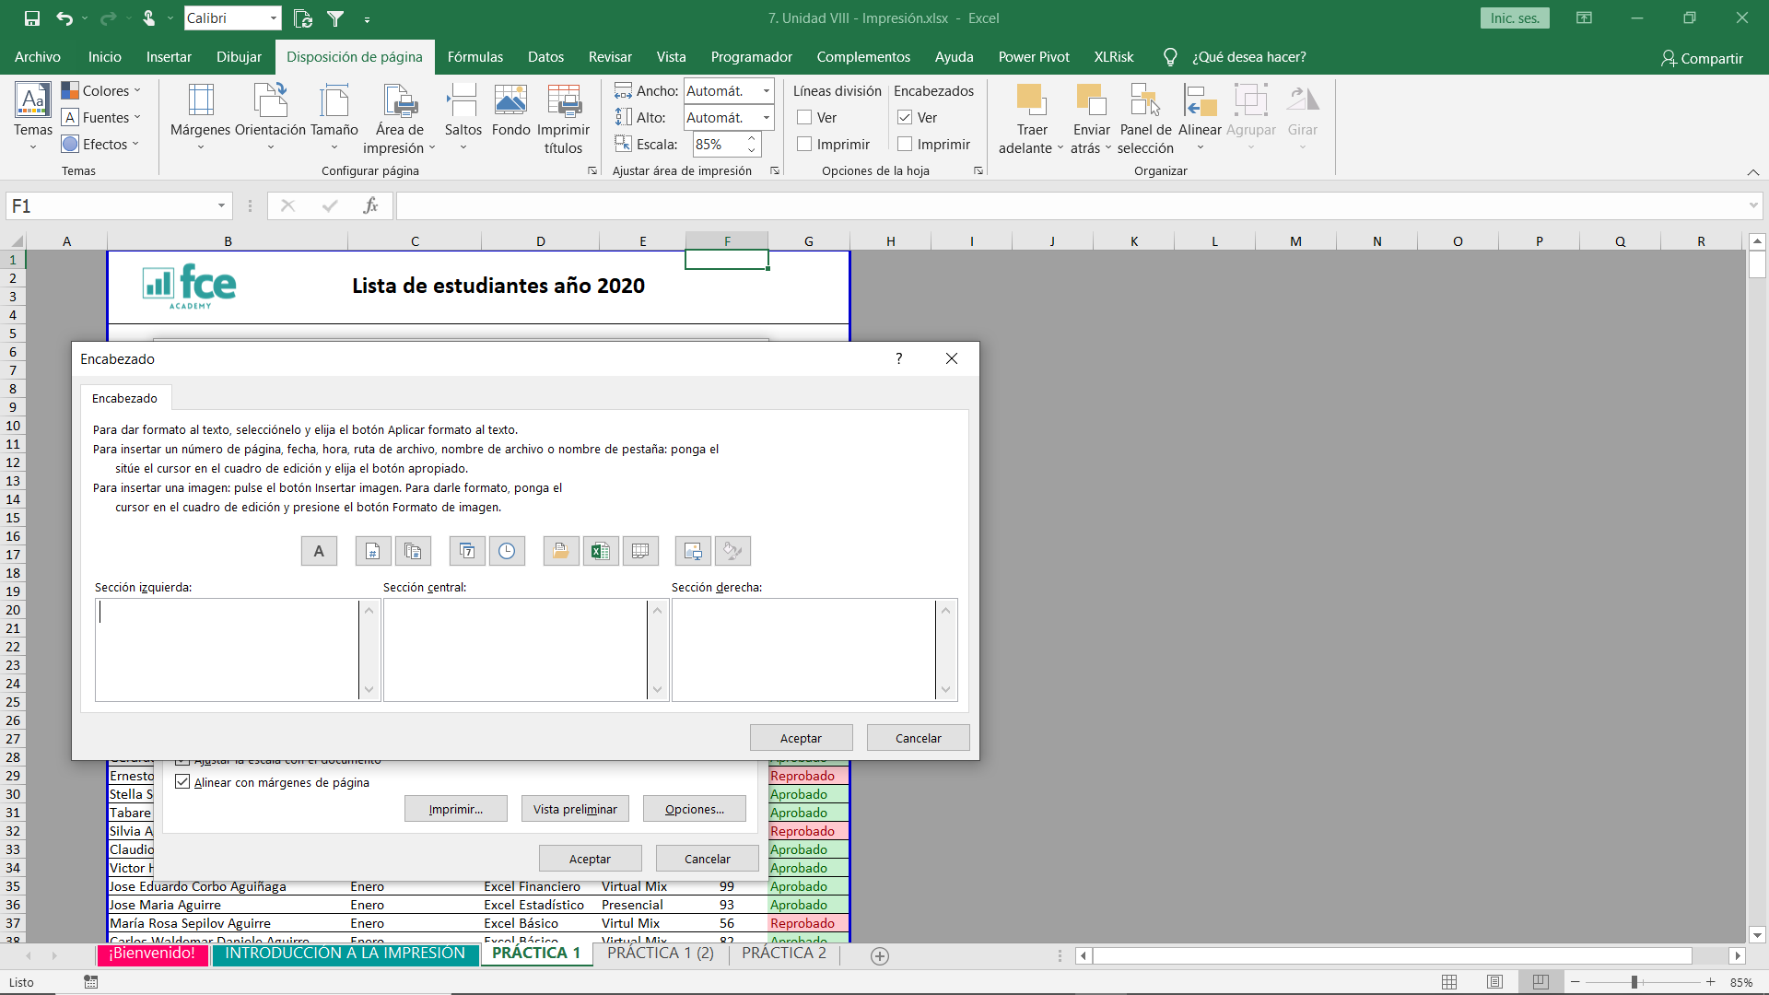

Aquí encontraremos varios detalles que podemos colocar al documento, como sería la fecha, la hora, la ruta en dónde está alojado y más. Las secciones son simplemente si queremos que se coloque a la izquierda, centro o derecha del encabezado. Para este ejemplo insertaremos fecha a la izquierda y hora a la derecha. Luego presionamos en aceptar. Con CTRL + P podemos visualizar la vista previa.

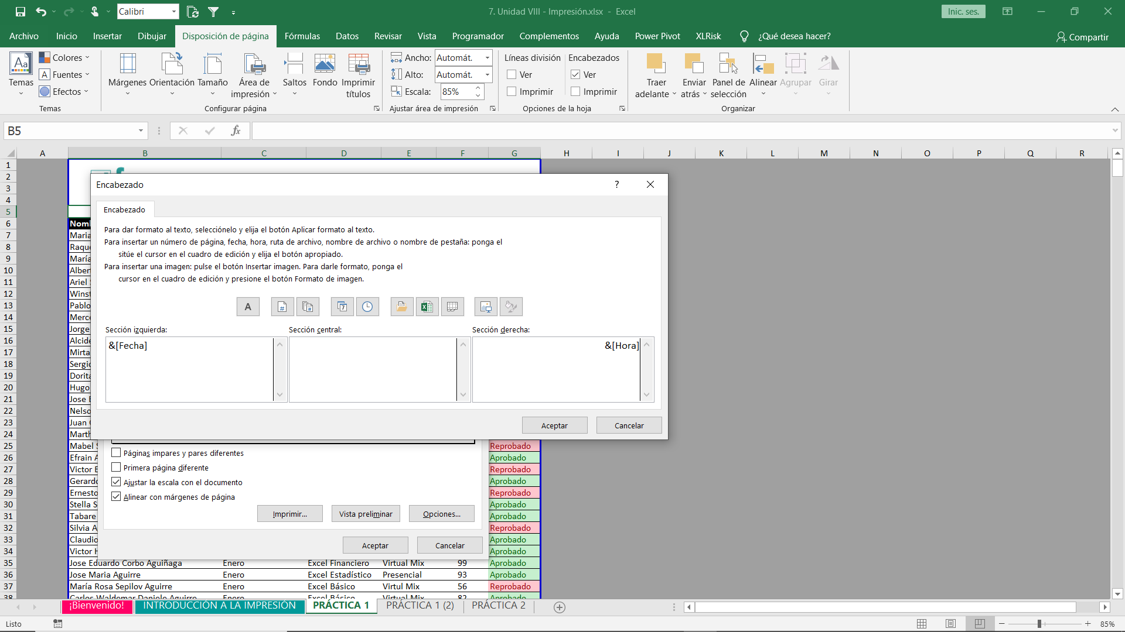

Guardar en PDF

Una vez realizados todos los cambios y estando en la misma hoja que queremos convertir a PDF, vamos a guardar el documento pero guardaremos como PDF.
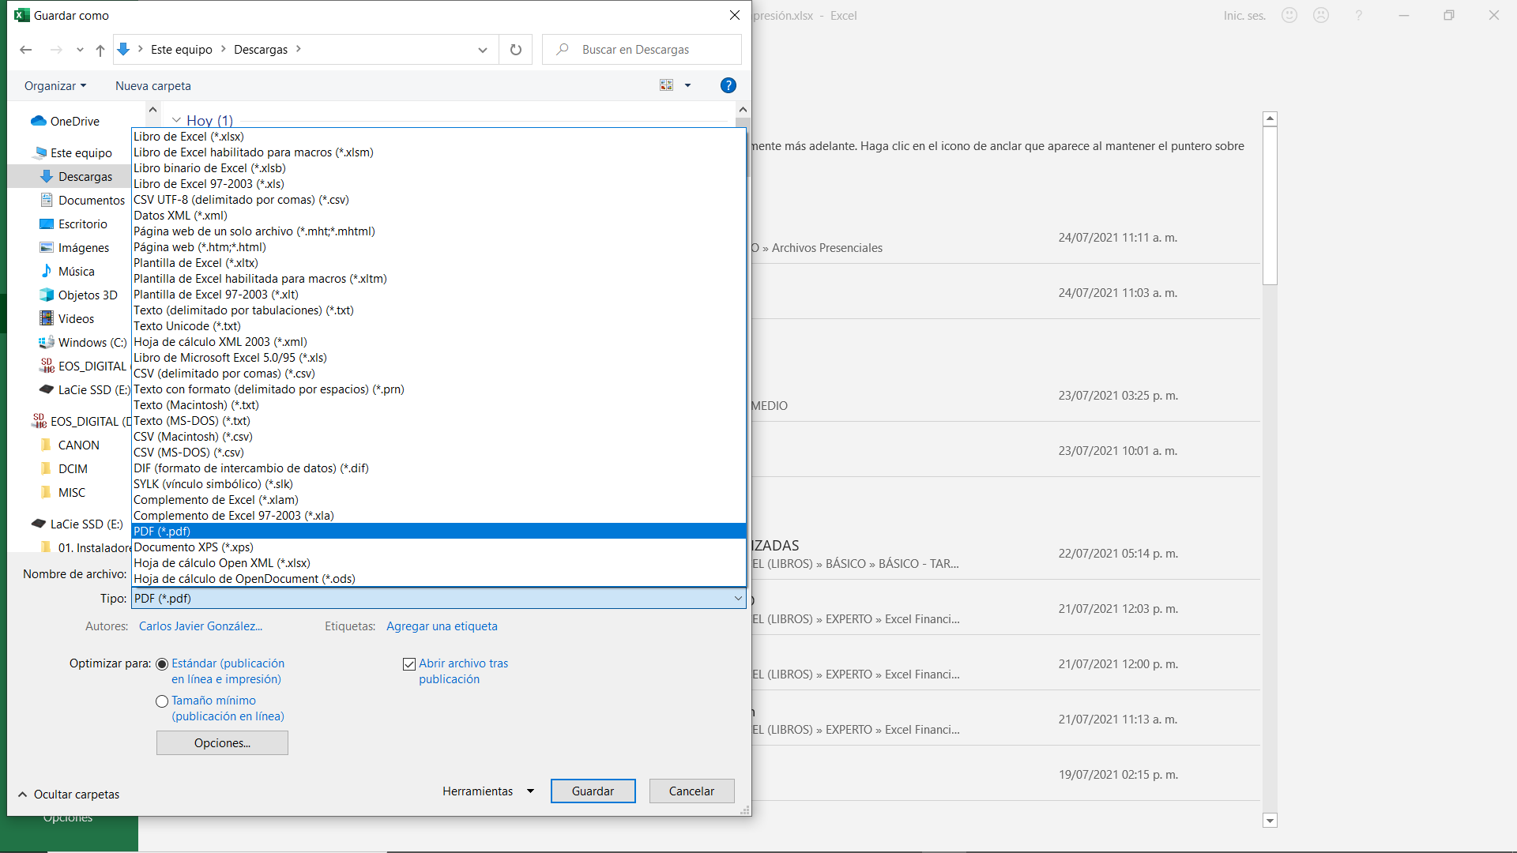

Resultado Final

Una vez realizados todos los cambios y estando en la misma hoja que queremos convertir a PDF, vamos a guardar el documento pero guardaremos como PDF.

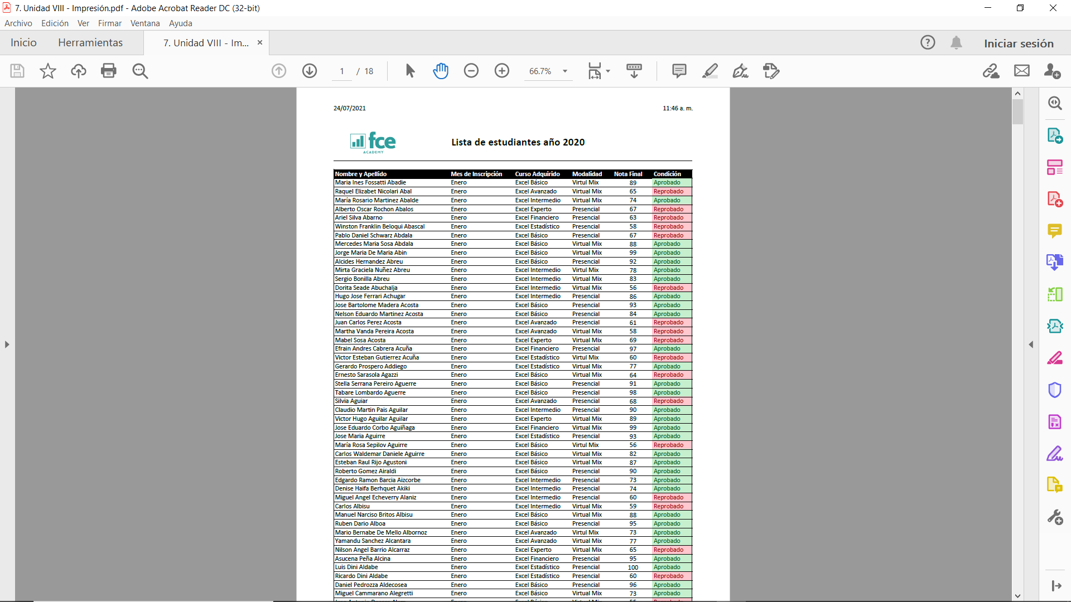

Cualquier otra consulta puedes acercarte a tu profesor.

